調査票
※該当のある項目につき，3行程度の文章または箇条書きなどにより簡潔に記載。
行や列およびセル
の挿入や削除は
しないでください
（行の高さや列の幅
の変更はOKです）
（別紙）
調 査 票
市町名 | 事業区分 |  | 事業概要 |  | 地区名等
広域 | 森林・林業体験活動支援事業 |  | 事業場所： | ○○市町大字○○
 |  |  | 事業期間： | R＿＿～＿＿年度・単年度
 |  |  | 事業主体： | ＿＿＿＿＿＿＿＿＿＿＿＿＿
 |  |  | 事業内容： | ＿＿＿＿＿＿＿＿＿＿＿＿＿
 |  |  | 全体事業費： | ＿＿＿＿千円（県交付金：＿＿＿＿千円）
 |  |  | R7事業費： | ＿＿＿＿千円（県交付金：＿＿＿＿千円）

審査項目 |  | 要望事業の内容

１目的と必要性 |  | （背景、目的） |  |  |  | ①目的は明確か

 |  | （事業の必要性、意義） |  |  |  | ②事業の必要性はあるか
【赤字：記載内容】
２計画性と実行性 |  | （計画内容） |  |  |  | ③計画に具体性があるか
 |  | ・「イベント名」〇回、パンフレット〇冊、広報活動（HP開設など）〇件等
 |  | （取組方針） |  |  |  | ④目的達成のために有効な計画か
 |  | ・事業趣旨に沿った団体等の取組内容を記載
 |  | （実行性） |  |  |  | ⑤実施体制が整っているか
 |  | ・構成団体のイベント実績等を記載 ・ボランティアスタッフの参加など、体制について記載
３事業の効果 |  | （事業効果） |  |  |  | ⑥費用に対して実施効果が十分に見込めるか
 |  | ・誰にとって効果があるのか ・どの範囲に効果があるのか ・その効果はどれくらい継続できるのか
 |  | （事業効果の持続性・事業実施後の森林の管理等） |  |  |  | ⑦継続した効果が得られるか(事業実施後の管理)
 |  | ・実施後の事業の継続
４事業の発展性 |  | （当該活動の発展性） |  |  |  | ⑧当活動について事業規模の拡大や質の向上が見込めるか
 |  | ・事業後の状況を維持・拡大するための具体的方策 ・実施効果の検証・モニタリング結果の活用など
 |  | （他団体への波及効果・事業PR） |  |  |  | ⑨他の団体に広がる見込み・具体的なPR手法があるか
 |  | ・モデルケースとしての有用性をアピール ・事業活用の具体的なＰＲ手法（ＳＮＳ、広報誌、新聞など）
 |  |  |  |  | （別紙）
※位置図、写真及び新聞記事などの資料により、事業内容や効果を１ページ程度で説明・PRする内容を記述してください。
記入にあたっては記入例を参考にしてください

（参考）審査の視点

（別紙1）
項 目 |  | 記入参考（視点等）（要望事業の内容）
１目的と必要性 |  | ○ひろしまの森づくり事業の趣旨に沿っているか。
 |  | ○県民（地域住民）ニーズや社会情勢からみて妥当性があるか。
 |  | ○特認事業（複数年または複数市町をまたぐ活動）による実施の必要性または妥当性が認められるか。

２計画性と実行性 |  | ○目的達成に有効な内容か。（組織体制，計画内容等）
 |  | ○地域特性や立地条件，木材等の地域資源を活かしているか。
 |  | ○計画内容について，地域の実情等を踏まえているか。
 |  | ○事業関係者や活動参加者の安全面に対する配慮（感染症対策，事故防止等）は認められるか。
 |  | ○事業実施に必要な要素（人員，日程，予算，活動場所，関係者の同意等）が確保できる（見込み）か。
 |  | ○事業終了後は自主的に継続することを見据えているか。

３事業の効果 |  | ○事業の効果が期待でき，ひろしまの森づくり事業の目的達成に貢献しうるものか。
 |  | ○事業効果は事業終了後も持続性が期待できるか。

４事業の発展性 |  | ○地域活性化のモデル的な取組として多様な活動や主体へ波及する等により，森づくり全体の活性化に貢献しうるものか。
 |  | ○当該活動自体に発展性（活動の規模・幅を広げる等）が期待できるか。

 | 地域資源保全活用事業
 | 里山防災林整備事業
 | 里山林課題解決推進事業
 | 森林・林業体験活動支援事業
 | その他

記入例
※該当のある項目につき，3行程度の文章または箇条書きなどにより簡潔に記載。
記入例
（別紙）
調 査 票
市町名 | 事業区分 |  | 事業概要 |  | 地区名等
広域 | 森林・林業体験活動支援事業 |  | 事業場所： | ○○市○○町大字○○ | 県内全域
 |  |  | 事業期間： | R7年度
 |  |  | 事業主体： | ○○の森プロジェクト委員会
 |  |  | 事業内容： | 人材育成講習、自然体験イベントの開催等
 |  |  | 全体事業費： | 5,000千円（県交付金：5,000千円）
 |  |  | R7事業費： | 5,000千円（県交付金：5,000千円）

審査項目 |  | 要望事業の内容

１目的と必要性 |  | （背景、目的）
 |  | 「○○の森プロジェクト委員会」は2015年に発足し、各地の森づくりの実例などの情報を収集するとともに、森づくりの技術や知識を習得していくために、講習会や体験会の開催を定期的に行っている。
 |  | （事業の必要性、意義）
 |  | ・活動を活性化し次世代へ繋いでいくため、県内で活動を行う団体が、情報共有や人材の交流することで、各地の活動実例や技術、知識を習得・共有する。 ・近年、森林ボランティア活動の体験会開催の要望が増えているものの、適切に指導を行える講師やスタッフがいない。イベントの運営を担える人材の育成が急務である。
２計画性と実行性 |  | （計画内容）
 |  | ・人材育成講習会３回 ・イベント開催２回 ・イベントフィールド整備〇ha、周知活動（HP開設）１件
 |  | （取組方針）
 |  | ・団体の交流や情報交換は広く県内から参加者を募り、多様な情報や多くの技術が共有できるように実施する。 ・自然体験イベントを開催を通じ、指導者の育成に取り組む。
 |  | （実行性）
 |  | ・当団体は発足以降、本事業に係る取組を実施してきており、本事業に必要な体制、ノウハウ、活動フィールドを有している。 ・体制については、当団体メンバーに加え、ボランティアスタッフを管理し、イベント開催に必要な人員が確保できる仕組みを作っている。 ・本事業の他に、市町（○○事業）や団体主催（△△フェスティバル）によるイベント参加実績がある。
３事業の効果 |  | （事業効果）
 |  | ・団体スタッフの減や魅力的なイベント立ち上げなど、共通課題の検討の場とし、各団体の解決につなげる。 ・技術的なノウハウや安全対策等の情報交換の場とし、各団体の技術向上や安全性に配慮した施業の普及につなげる。
 |  | （事業効果の持続性・事業実施後の森林の管理等）
 |  | ・事業完了後は、当会を中心に、取組を継続的に行う。 ・毎年開催される団体主催のイベントに継続して参加する。
４事業の発展性 |  | （当該活動の発展性）
 |  | ・都市と中山間地域の交流により、森林整備の目的の違いや考え方など多様性を知ることで、双方に魅力のあるイベント企画ができる。 ・これにより、○○人と低調であったイベント参加者を○○人に増加させる。
 |  | （他団体への波及効果・事業PR）
 |  | ・各種自然体験リーダーの育成（新規：○○人） ・県内の森林ボランティア団体のスキルアップ ・育成者による新規団体の設立（○団体） ・団体と連携した取組をＴＶやＳＮＳでの発信（ホームページ「○○の森」）。
 |  |  |  |  | （別紙）
※位置図、写真及び新聞記事などの資料により、事業内容や効果を１ページ程度で説明・PRする内容を記述してください。
【例】
【位置図・区域図】
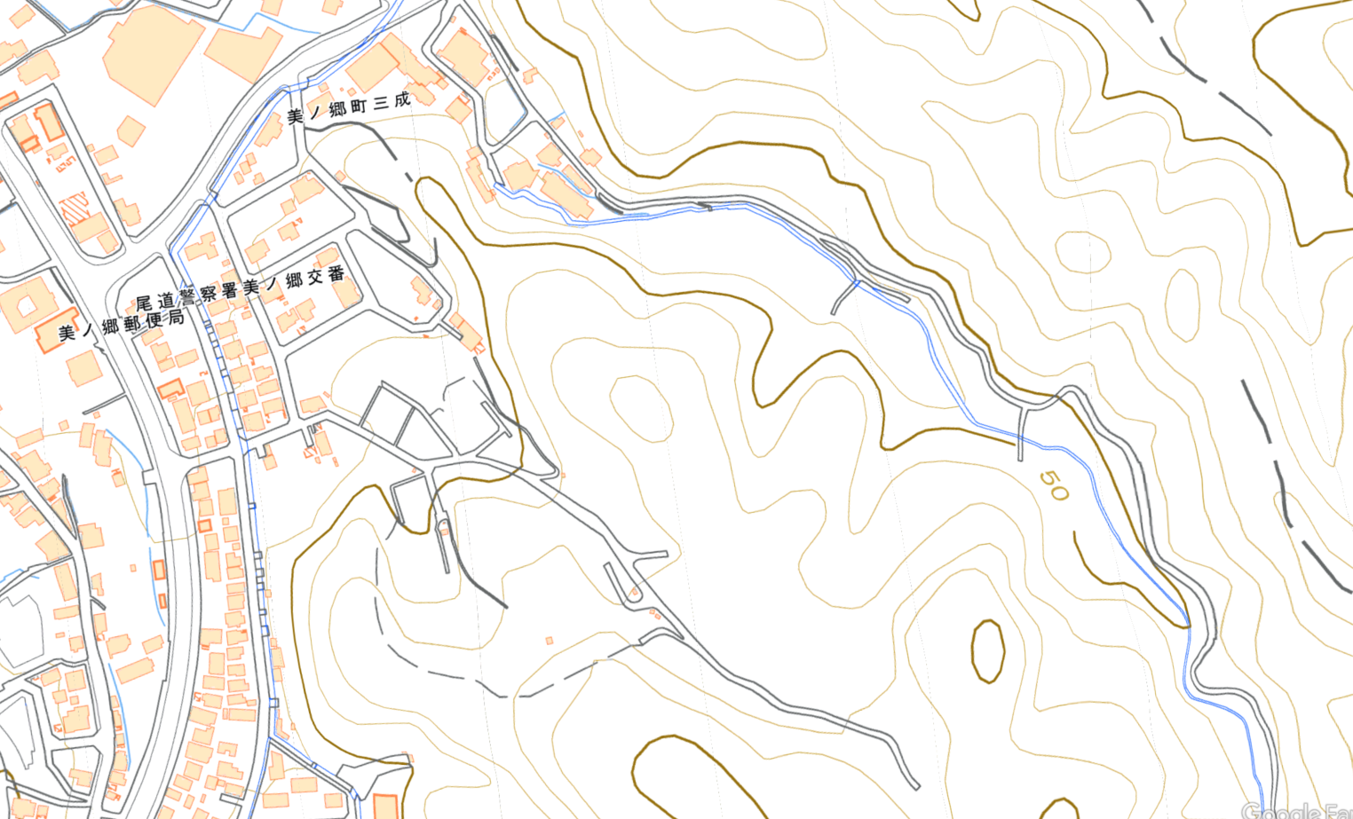
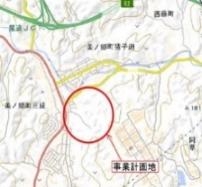

〇〇年度予定地

【現況写真等】
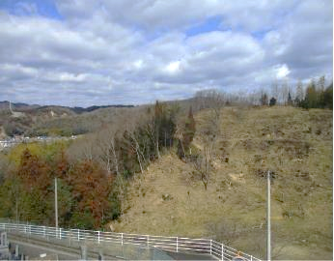

（植樹活動予定地）
地域の住民・子供会及び市外のボランティアを募り植樹を行う
（令和〇年度実施状況）
市内外から〇〇人のボランティアが集まり、植樹や間伐、森林散策などを行った

【その他資料】
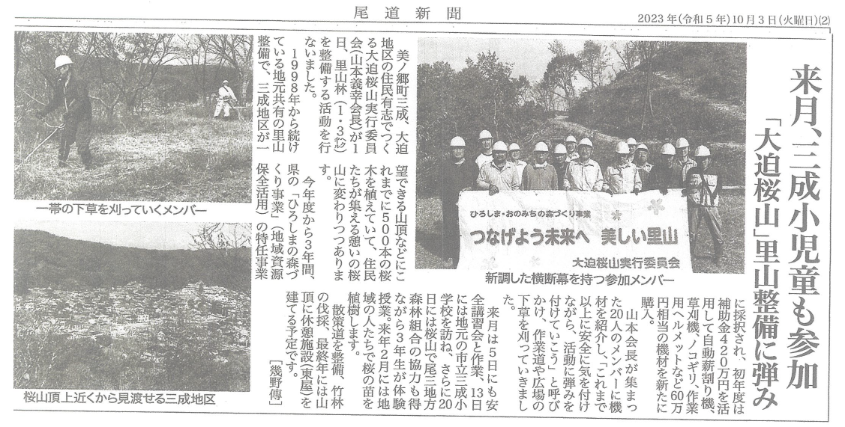

（新聞記事）
〇年〇月〇日付××新聞で本事業の取組が紹介された

（参考）審査の視点

（別紙1）
項 目 |  | 記入参考（視点等）（要望事業の内容）
１目的と必要性 |  | ○ひろしまの森づくり事業の趣旨に沿っているか。
 |  | ○県民（地域住民）ニーズや社会情勢からみて妥当性があるか。
 |  | ○特認事業（複数年または複数市町をまたぐ活動）による実施の必要性または妥当性が認められるか。

２計画性と実行性 |  | ○目的達成に有効な内容か。（組織体制，計画内容等）
 |  | ○地域特性や立地条件，木材等の地域資源を活かしているか。
 |  | ○計画内容について，地域の実情等を踏まえているか。
 |  | ○事業関係者や活動参加者の安全面に対する配慮（感染症対策，事故防止等）は認められるか。
 |  | ○事業実施に必要な要素（人員，日程，予算，活動場所，関係者の同意等）が確保できる（見込み）か。
 |  | ○事業終了後は自主的に継続することを見据えているか。

３事業の効果 |  | ○事業の効果が期待でき，ひろしまの森づくり事業の目的達成に貢献しうるものか。
 |  | ○事業効果は事業終了後も持続性が期待できるか。

４事業の発展性 |  | ○地域活性化のモデル的な取組として多様な活動や主体へ波及する等により，森づくり全体の活性化に貢献しうるものか。
 |  | ○当該活動自体に発展性（活動の規模・幅を広げる等）が期待できるか。

 | 地域資源保全活用事業
 | 里山防災林整備事業
 | 里山林課題解決推進事業
 | 森林・林業体験活動支援事業
 | その他

